Sheet1
序号 | 产品名称 | 产品编号 | 产品品牌 | 产品单价 | 产品单位 | 产品简介 | 产品图片 | 产品所属辅具类别 | 数量
1 | 防滑垫 | ZHNJ001 | 盛通健康 | 50 | 50元/张 | 根据卫生间、厨房、卧室等地面防滑处理需要，配置防滑垫、防滑地砖、防滑地胶、防滑贴等产品，避免老年人滑倒，抗菌防霉易清洗，提高安全性。 |  | 地面和门改造 | 1000
2 | 防滑地板 | ZHNJ002 | 墨菲 | 380 | 380元/平米 | 根据卫生间、厨房、卧室等地面防滑处理需要，配置防滑垫、防滑地砖、防滑地胶、防滑贴等产品，避免老年人滑倒，抗菌防霉易清洗，提高安全性。 |  | 地面和门改造 | 1000
3 | 橡胶坡道 | ZHNJ003 | 盛通健康 | 90 | 90元/块 | 对于地面、门槛等不易消除的高差，可选择斜坡辅具，实现 高差平稳过渡。 |  | 地面和门改造 | 1000
4 | 下压式门把手 | ZHNJ004 | 盛通健康 | 270 | 270元/个 | 可用单手手掌或手指轻松操作，增加摩擦力和稳定性，方便 乘轮椅老年人或者手部力量较弱的老年人开门。 |  | 地面和门改造 | 1000
5 | 闪光震动门铃 | ZHNJ005 | 盛通健康 | 120 | 120/个 | 供视力障碍老年人使用，包括闪光震动门铃、呼叫门铃等。 | 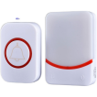 | 地面和门改造 | 1000
6 | 呼叫门铃 | ZHNJ006 | 盛通健康 | 120 | 120/个 | 供视力障碍老年人使用，包括闪光震动门铃、呼叫门铃等。 |  | 地面和门改造 | 1000
7 | 双向门 | ZHNJ007 | 盛通健康 | 2000 | 2000/扇 | 老年人跌倒后，可从外部开启，便于护理人员及时救助。 |  | 地面和门改造 | 1000
8 | 一字型扶手 | ZHNJ008 | 盛通健康 | 55 | 55/根 | 辅助老年人行走、起身、站立、转身和坐下，包括一字型扶 手、过道扶手、台阶落地扶手等。 |  | 地面和门改造 | 1000
9 | 过道扶手 | ZHNJ009 | 盛通健康 | 120 | 120/米 | 辅助老年人行走、起身、站立、转身和坐下，包括一字型扶 手、过道扶手、台阶落地扶手等。 |  | 地面和门改造 | 1000
10 | 智能门锁 | ZHNJ010 | 萤石 | 2500 | 2500/个 | 通过密码、指纹、面部识别等先进手段，便于老年人开门。 |  | 地面和门改造 | 1000
11 | 智能马桶 | ZHNJ011 | 尼恩 | 5900 | 5900/个 | 符合适老高度，通过座圈加热、清洗加热、暖风烘干可减少老人因弯腰擦洗引起的跌倒等隐患。 | 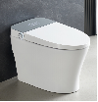 | 如厕洗浴设备改造 | 1000
12 | 适老一体式马桶扶手架 | ZHNJ012 | 盛通健康 | 340 | 340/个 | 马桶高度两侧扶手设置，方便老人起身辅助。PP扶手，弹性防滑扶垫；无需打孔安装，直接安装在坐便器与坐便器盖 板之间，扶手可上翻收起或前后移动，适用于关节受限老人 的如厕起身。 | 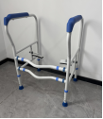 | 如厕洗浴设备改造 | 1000
13 | 适老智能马桶盖 | ZHNJ013 | 盛通健康 | 2200 | 2200/个 | 适合居家原座便器：材质为PP缓降盖板，即热式加热方式；通过自动清洗、烘干，可减少老年人因弯腰擦洗引起的跌倒等隐患。 | 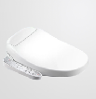 | 如厕洗浴设备改造 | 1000
14 | 坐便椅 | ZHNJ014 | 盛通健康 | 300 | 300/个 | 坐便椅(带便桶)方便体弱或行动不便的老年人就近如厕。 |  | 如厕洗浴设备改造 | 1000
15 | L型扶手 | ZHNJ015 | 盛通健康 | 120 | 120/根 | 在坐(蹲)便器旁安装“一”字形或"L"形扶手等，辅助老年人起身、站立、转身和坐(蹲)下。 |  | 如厕洗浴设备改造 | 1000
16 | T型扶手 | ZHNJ016 | 盛通健康 | 150 | 150/根 | 在坐(蹲)便器旁安装“一”字形或"L"形扶手等，辅助老年人起身、站立、转身和坐(蹲)下。 |  | 如厕洗浴设备改造 | 1000
17 | 折叠洗澡椅 | ZHNJ017 | 盛通健康 | 550 | 550/把 | 辅助老年人洗澡使用，避免老年人滑倒，提高安全性。折叠 时可自行站立，扶手可抬起。 | 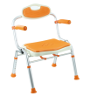 | 如厕洗浴设备改造 | 1000
18 | 洗澡床 | ZHNJ018 | 盛通健康 | 600 | 600/个 | 可充气，环保PVC材质 | 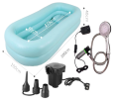 | 如厕洗浴设备改造 | 1000
19 | 智能便携洗浴机 | ZHNJ019 | 作为 | 4500 | 4500/个 | 智能助浴，支持擦洗、淋浴，免入水、免移动 | 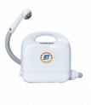 | 如厕洗浴设备改造 | 1000
20 | 恒温花洒 | ZHNJ020 | 浴立安 | 1980 | 1980/个 | 采用拨杆式把手，冷热混水阀，龙头连接花洒，具备恒温功 能，防止老年人烫伤，可淋浴。 | 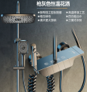 | 如厕洗浴设备改造 | 1000
21 | 抽拉式水龙头 | ZHNJ021 | 申美龙 | 380 | 380/个 | 采用拨杆式把手，冷热混水阀，不锈钢材质、水龙头可抽 拉、升降和旋转，方便不同身高老人适用 |  | 如厕洗浴设备改造 | 1000
22 | 135度扶手 | ZHNJ022 | 盛通健康 | 120 | 120/根 | 根据卫生间墙体情况，视情安装横向结合纵向扶手或L型扶手、135度扶手、T型扶手等，辅助老年人站立支撑 | 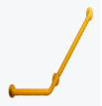 | 如厕洗浴设备改造 | 1000
23 | 适老台盆和镜柜 | ZHNJ023 | 洁立方 | 3200 | 3200/套 | 台面为陶瓷/人造石，釉面洁净平滑(包含下水器、软 管);台盆柜门内凹设计，方便轮椅出入；用镜面倾斜且角 度可微调，方便老人使用 | 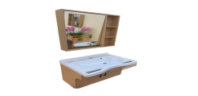 | 如厕洗浴设备改造 | 1000
24 | 适老餐桌 | ZHNJ024 | 盛通健康 | 880 | 880/张 | 桌应稳固，桌边角处采用倒圆工艺，无锐角，底部应方便 轮椅进入。 | 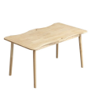 | 厨房 设备改造 | 1000
25 | 燃气泄露报警器 | ZHNJ025 | 创安 | 300 | 300/个 | 发生燃气泄露意外时，响铃提醒老年人及时处理，实时传输 数据，向老年人亲属及为老服务组织推送意外风险信息。 | 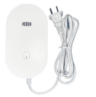 | 厨房 设备改造 | 1000
26 | 炉灶自动熄火保护装置 | ZHNJ026 | 慧创 | 600 | 600/个 | 避免因老年人忘记关闭灶具造成的火灾事故。 | 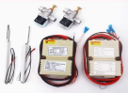 | 厨房 设备改造 | 1000
27 | 防干烧与定时灶具 | ZHNJ027 | 樱邦 | 2500 | 2500/个 | 熄火保护，防水溢出时会自动断火断气。气电隔离保护，防 干烧保护。避免因老年人忘记关闭灶具而引起火灾。 |  | 厨房 设备改造 | 1000
28 | 手摇多功能护理床 | ZHNJ028 | 盛通健康 | 2600 | 2600/张 | 包括手摇护理床和电动护理床等。 |  | 卧室 改造 | 1000
29 | 电动多功能护理床 | ZHNJ029 | 嘉顿 | 4800 | 4800/张 | 包括手摇护理床和电动护理床等。 | 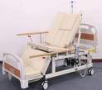 | 卧室 改造 | 1000
30 | 床边扶手 | ZHNJ030 | 盛通健康 | 650 | 650/个 | 在老年人床边安装可升降式扶手，辅助老年人起身，平稳下床，避免翻身意外跌落。 |  | 卧室 改造 | 1000
31 | 立式床边扶手 | ZHNJ031 | 盛通健康 | 780 | 780/个 | 在老年人床边安装可升降式扶手，辅助老年人起身，平稳下床，避免翻身意外跌落。 |  | 卧室 改造 | 1000
32 | 防压疮坐垫 | ZHNJ032 | 盛通健康 | 60 | 60/个 | 重新分布臀部与背部受力，避免长期乘坐轮椅或卧床老年人发生严重压疮。 |  | 卧室 改造 | 1000
33 | 防压疮靠垫 | ZHNJ033 | 盛通健康 | 120 | 120/个 | 重新分布臀部与背部受力，避免长期乘坐轮椅或卧床老年人发生严重压疮。 |  | 卧室 改造 | 1000
34 | 防压疮床垫 | ZHNJ034 | 盛通健康 | 600 | 600/个 | 重新分布臀部与背部受力，避免长期乘坐轮椅或卧床老年人发生严重压疮。 | 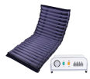 | 卧室 改造 | 1000
35 | 适老床头柜 | ZHNJ035 | 盛通健康 | 700 | 700/个 | 床头柜应稳固，采用多层板材料，高度≥650mm,以辅助老 人起立。 |  | 卧室 改造 | 1000
36 | 适老化净味透气床垫 | ZHNJ036 | 盛通健康 | 1350 | 1350/张 | 可快速分解汗味体味以及卧床产生的排泄物等异味，同时具 有抗菌透气特性，提高老年人生活质量。 |  | 卧室 改造 | 1000
37 | 坠床监测雷达 | ZHNJ037 | 盛通健康 | 1100 | 1100/个 | 对老年人坠床情况进行监测，可通过电话语音、短信等多种 手段，向监护人等发出预警信息。 | 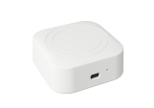 | 卧室 改造 | 1000
38 | 感应小夜灯 | ZHNJ038 | 盛通健康 | 50 | 50/个 | 采用红外线感应装置，LED节能灯泡，灯亮时间应适应老年 人安全行走的要求，适用于卧室、厕所、厨房、通道等，人 走灯灭，方便老人起夜。 |  | 物理环境改造 | 1000
39 | 智能电源插座 | ZHNJ039 | 国际电工 | 300 | 300/个 | 配置智能插座，可联动控制实现对家电设备的用电监控和安全管理；配置大按键开关，便于老年人操作。 |  | 物理环境改造 | 1000
40 | 智能电源插座 | ZHNJ040 | 国际电工 | 300 | 300/个 | 配置智能插座，可联动控制实现对家电设备的用电监控和安全管理；配置大按键开关，便于老年人操作。 |  |  | 1000
41 | 提示标志 | ZHNJ041 | 盛通健康 | 18 | 18/个 | 在家居尖角或墙角安装防撞护角或防撞条，避免老年人磕碰 划伤，必要时粘贴防滑条、警示条等符合相关标准和老年人 认知特点的提示标识。 |  | 物理环境改造 | 1000
42 | 防撞条 | ZHNJ042 | 盛通健康 | 45 | 45/根 | 在家居尖角或墙角安装防撞护角或防撞条，避免老年人磕碰 划伤，必要时粘贴防滑条、警示条等符合相关标准和老年人 认知特点的提示标识。 | 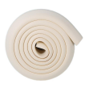 | 物理环境改造 | 1000
43 | 防撞护角 | ZHNJ043 | 盛通健康 | 5 | 5/个 | 在家居尖角或墙角安装防撞护角或防撞条，避免老年人磕碰 划伤，必要时粘贴防滑条、警示条等符合相关标准和老年人 认知特点的提示标识。 |  | 物理环境改造 | 1000
44 | 适老椅 | ZHNJ044 | 盛通健康 | 480 | 480/把 | 换鞋凳、适老桌椅、电动升降晾衣架等。 |  | 物理环境改造 | 1000
45 | 换鞋凳 | ZHNJ045 | 盛通健康 | 420 | 420/个 | 换鞋凳、适老桌椅、电动升降晾衣架等。 |  | 物理环境改造 | 1000
46 | 电动升降晾衣架 | ZHNJ046 | 盛通健康 | 1500 | 1500/个 | 换鞋凳、适老桌椅、电动升降晾衣架等。 |  | 物理环境改造 | 1000
47 | 助起沙发 | ZHNJ047 | 盛通健康 | 3800 | 3800/个 | 高回弹海绵，柔软舒适有支撑力，外套为防水防污皮质软 包。普通电机，一键启动，可帮助老人轻松站起。 | 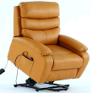 | 物理环境改造 | 1000
48 | 一键呼叫装置 | ZHNJ048 | 盛通健康 | 250 | 250/个 | 安装在卧室床头、卫生间坐(蹲)便器旁、淋浴区置， 用于老年人发生紧急情况时的主动报警，支持语言(方言) 呼救。实时传输数据，如发生紧急呼叫，向老年人亲属及为 老服务组织推送意外风险信息。 |  | 智能监测跟进 | 1000
49 | 人体感应探测器 | ZHNJ049 | 盛通健康 | 350 | 350/个 | 安装在客厅、卫生间、卧室等居家环境中，监测老年人活动 信息。实时传输数据，如发生老年人长时间在某个区域，向 老年人亲属及为老服务组织推送意外风险信息。 |  | 智能监测跟进 | 1000
50 | 门磁开关 | ZHNJ050 | 盛通健康 | 250 | 250/个 | 安装在老年人家庭室内外出入主门口处，实时传输数据，如 发生长期未开关门情况，向老年人亲属及为老服务组织推送 意外风险信息。 |  | 智能监测跟进 | 1000
51 | 呼叫门铃 | ZHNJ051 | 盛通健康 | 120 | 120/个 | 采用无线传输，以震动闪光方式提醒老人有客来访。 |  | 智能监测跟进 | 1000
52 | 溢水报警器 | ZHNJ052 | 盛通健康 | 290 | 290/个 | 发生溢水意外时，响铃提醒老年人及时处理。实时传输数 据，向老年人亲属及为老服务组织推送意外风险信息。 |  | 智能监测跟进 | 1000
53 | 烟雾报警器 | ZHNJ053 | 创安 | 300 | 300/个 | 对周围环境中烟雾浓度监测，响铃提醒老年人及时处理。可 用手机、电话语音、短信等多种手段，同时向老人子女等紧 急联系人发出报警信息。 | 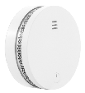 | 智能监测跟进 | 1000
54 | 智能监控摄像头 | ZHNJ054 | 盛通健康 | 650 | 650/个 | 同时具备视频双向通话，用药提醒，SOS一键紧急联系等功 能，适用于老人日常监护，可通过短信和APP内提醒告知子 女等相关人员，视频存储一周以上。 |  | 智能监测跟进 | 1000
55 | 跌倒监测雷达 | ZHNJ055 | 盛通健康 | 980 | 980/个 | 对老年人跌倒情况进行监测，可以通过电话语音、短信等多种手段，向监护人等发出预警信息。 |  | 智能监测跟进 | 1000
56 | 生命体征监测雷达 | ZHNJ056 | 盛通健康 | 1200 | 1200/个 | 对老年人生命体征进行监测，可通过电话语音、短信等多种 手段，向监护人等发出预警信息。 |  | 智能监测跟进 | 1000
57 | 智能尿湿报警器 | ZHNJ057 | 芯之愿 | 1100 | 1100/个 | 包含智能报警网关灯和智能尿湿传感器，配合智能成人纸尿 裤使用，可重复多次使用。通过智能生活APP,实现报警网关灯和传感器的一对一或者一对多连接，网关灯和手机APP 可以同时实现尿量报警、尿量记录、翻身提醒、睡姿检测、 用片统计、环境温度等。 | 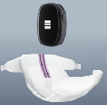 | 智能监测跟进 | 1000
58 | 智能睡眠监测垫 | ZHNJ058 | 盛通健康 | 1500 | 1500/个 | 生理参数：心率、呼吸率、实时睡眠状态(清醒、浅睡、深 睡)、在离床状态整日睡眠作息统计，包含不仅限于睡眠时 长、睡眠状态统计、离床统计、在床统计等。异常事件提 醒：心率/呼吸率异常、体动异常、离床超时等。 | 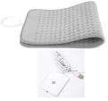 | 智能监测跟进 | 1000
59 | 智慧健康监测仪 | ZHNJ059 | 盛通健康 | 1700 | 1700/个 | 1、老人在床、离床判断，睡眠状态、睡眠质量、睡眠时长 监测；翻身次数记录。2、呼吸、脉搏实时测量，用户可以在小程序/Web上实时查看健康数据。3、生命体征实时告警，老人异常告警，提升安全系数，降低急救风险。4、秒 级的数据结果输出率，媲美专业医疗设备的数据精准度。 5、提供呼吸、脉搏睡眠报告，针对报告、趋势分析与异常 监测，提供个性化健康管理建议。6、无需穿戴、无需充电，无任何心理压力，不涉及隐私。 |  | 智能监测跟进 | 1000
60 | 雷达摔倒检测仪 | ZHNJ060 | 盛通健康 | 1300 | 1300/个 | 探测到老人是否跌倒，并对老人的危险情况进行识别、判断 并报警，避免安全事故发生，提供探测范围内人的活动状态 识别(无人、静息、少许活动、频繁活动),可识别有无人，存在即可感知，秒级告警通知，跌倒检出率高，误报率 低检测概率>=98%;虚警概率<=2%,非接触姿态检测，无需穿戴、无需充电，无任何心理压力，不涉及隐私。 |  | 智能监测跟进 | 1000
61 | 筷子 | ZHNJ061 | 盛通健康 | 25 | 25/双 | 包括防洒碗(盘)、助食筷、弯柄勺(叉),辅助老年人进食。适老配重餐具，方便上肢及神经系统有功能障碍的老年人进食 | 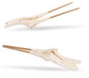 | 适老辅具适配 | 1000
62 | 盘子 | ZHNJ062 | 盛通健康 | 40 | 40/个 | 包括防洒碗(盘)、助食筷、弯柄勺(叉),辅助老年人进食。适老配重餐具，方便上肢及神经系统有功能障碍的老年人进食 | 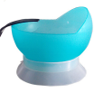 | 适老辅具适配 | 1000
63 | 碗 | ZHNJ063 | 盛通健康 | 60 | 60/个 | 包括防洒碗(盘)、助食筷、弯柄勺(叉),辅助老年人进食。适老配重餐具，方便上肢及神经系统有功能障碍的老年人进食 | 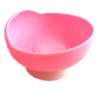 | 适老辅具适配 | 1000
64 | 叉子 | ZHNJ064 | 盛通健康 | 65 | 65/个 | 包括防洒碗(盘)、助食筷、弯柄勺(叉),辅助老年人进食。适老配重餐具，方便上肢及神经系统有功能障碍的老年人进食 |  | 适老辅具适配 | 1000
65 | 勺子 | ZHNJ065 | 盛通健康 | 65 | 65/个 | 包括防洒碗(盘)、助食筷、弯柄勺(叉),辅助老年人进食。适老配重餐具，方便上肢及神经系统有功能障碍的老年人进食 |  | 适老辅具适配 | 1000
66 | 水杯 | ZHNJ066 | 盛通健康 | 75 | 75/个 | 包括防洒碗(盘)、助食筷、弯柄勺(叉),辅助老年人进食。适老配重餐具，方便上肢及神经系统有功能障碍的老年人进食 |  | 适老辅具适配 | 1000
67 | 全数字耳内式助听器 | ZHNJ067 | 新声 | 1700 | 1700/个 | 包括盒式助听器、全数字耳背式助听器、全数字耳内式助听 器、耳内助听器、耳背助听器、骨传导助听器等。 | 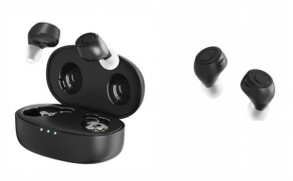 | 适老辅具适配 | 1000
68 | 盒式助听器 | ZHNJ068 | 新声 | 700 | 700/个 | 包括盒式助听器、全数字耳背式助听器、全数字耳内式助听 器、耳内助听器、耳背助听器、骨传导助听器等。 |  | 适老辅具适配 | 1000
69 | 骨传导助听器 | ZHNJ069 | 博音 | 2800 | 2800/个 | 包括盒式助听器、全数字耳背式助听器、全数字耳内式助听 器、耳内助听器、耳背助听器、骨传导助听器等。 |  | 适老辅具适配 | 1000
70 | 手持助视器 | ZHNJ070 | 盛通健康 | 48 | 48/个 | 放大镜、手持助视器、老花镜、放大镜指甲剪等。 | 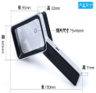 | 适老辅具适配 | 1000
71 | 老花镜 | ZHNJ071 | 盛通健康 | 78 | 78/个 | 放大镜、手持助视器、老花镜、放大镜指甲剪等。 | 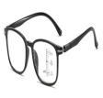 | 适老辅具适配 | 1000
72 | 放大镜 指甲剪 | ZHNJ072 | 盛通健康 | 48 | 48/个 | 放大镜、手持助视器、老花镜、放大镜指甲剪等。 |  | 适老辅具适配 | 1000
73 | 四脚手杖 | ZHNJ073 | 盛通健康 | 80 | 80/根 | 包含单头手杖、三脚或四脚手杖，凳拐以及内置跌倒感应预 警装置的智能手杖等，辅助老年人平稳站立和行走。 |  | 适老辅具适配 | 1000
74 | 三脚手杖 | ZHNJ074 | 盛通健康 | 130 | 130/根 | 包含单头手杖、三脚或四脚手杖，凳拐以及内置跌倒感应预 警装置的智能手杖等，辅助老年人平稳站立和行走。 |  | 适老辅具适配 | 1000
75 | 跌倒感应预警装置的智能手杖 | ZHNJ075 | 盛通健康 | 450 | 450/根 | 包含单头手杖、三脚或四脚手杖，凳拐以及内置跌倒感应预 警装置的智能手杖等，辅助老年人平稳站立和行走。 | 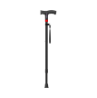 | 适老辅具适配 | 1000
76 | 凳拐 | ZHNJ076 | 盛通健康 | 220 | 220/个 | 包含单头手杖、三脚或四脚手杖，凳拐以及内置跌倒感应预 警装置的智能手杖等，辅助老年人平稳站立和行走。 | 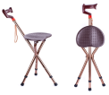 | 适老辅具适配 | 1000
77 | 单头手杖 | ZHNJ077 | 盛通健康 | 60 | 60/根 | 包含单头手杖、三脚或四脚手杖，凳拐以及内置跌倒感应预 警装置的智能手杖等，辅助老年人平稳站立和行走。 |  | 适老辅具适配 | 1000
78 | 普通轮椅 | ZHNJ078 | 盛通健康 | 760 | 760/个 | 自推或由家人、护理人员辅助推行，增大老年人活动空间范 围，包括普通轮椅，带姿势控制的特殊轮椅、电动轮椅等。 | 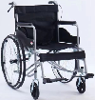 | 适老辅具适配 | 1000
79 | 电动轮椅 | ZHNJ079 | 盛通健康 | 4800 | 4800/个 | 自推或由家人、护理人员辅助推行，增大老年人活动空间范 围，包括普通轮椅，带姿势控制的特殊轮椅、电动轮椅等。 | 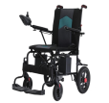 | 适老辅具适配 | 1000
80 | 老年助行推车 | ZHNJ080 | 盛通健康 | 580 | 580/个 | 可助行可推行，配置座椅靠背可休息；内置刹车带驻车功能，上提折叠设计，方便收纳；配置大容量储物袋。 |  | 适老辅具适配 | 1000
81 | 老年电动代步车 | ZHNJ081 | 逸驾 | 6800 | 6800/辆 | 智能控速，下坡无需刹车，松开转把即停车，具有实时定位、一键呼叫、双向语音通话(方言识别)等功能。 | 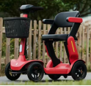 | 适老辅具适配 | 1000
82 | 轮椅座垫 | ZHNJ082 | 盛通健康 | 100 | 100/个 | 可分散人体重力，减轻了压力给尾骨、坐骨带来的压迫。 |  | 适老辅具适配 | 1000
83 | 防走失胸卡 | ZHNJ083 | 盛通健康 | 400 | 400/个 | 集成老年人身份信息，可监测定位(或具备电子围栏功能),避免老年人走失。实时传输数据，向老年人亲属及为老服务组织推送意外风险信息。 |  | 适老辅具适配 | 1000
84 | 理疗电烤灯 | ZHNJ084 | 飞利浦 | 900 | 900/个 | 通过红外线或电磁波产生热量，对人体产生温热效应，从而 达到缓解老年人疼痛、促进血液循环、消除炎症等多种健康 效果。 |  | 适老辅具适配 | 1000
85 | 毫米波雷达睡眠检测仪 | ZHNJ085 | 盛通健康 | 1100 | 1100/个 | 利用毫米波雷达技术来监测老年人睡眠过程中的生命体征，实现监督报警。 |  | 适老辅具适配 | 1000
86 | 血压计 | ZHNJ086 | 康维乐 | 190 | 190/个 | 血压计、血氧仪、血糖仪等 |  | 适老辅具适配 | 1000
87 | 血氧仪 | ZHNJ087 | 康和 | 110 | 110/个 | 血压计、血氧仪、血糖仪等 |  | 适老辅具适配 | 1000
88 | 血糖仪 | ZHNJ088 | 施博瑞 | 220 | 220/个 | 血压计、血氧仪、血糖仪等 |  | 适老辅具适配 | 1000
89 | 家用制氧机 | ZHNJ089 | 盛通健康 | 4200 | 4200/个 | 方便老年人居家及时吸氧，改善身体状况 |  | 适老辅具适配 | 1000
90 | 智能药盒 | ZHNJ090 | 盛通健康 | 100 | 100/个 | 内置智能提醒系统，可设置多种提醒模式，当老年人需要服 药时，通过语音播报、震动提示、灯光闪烁等方式提醒。 | 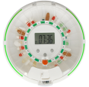 | 适老辅具适配 | 1000
91 | 适老智能按摩椅 | ZHNJ091 | 盛通健康 | 4500 | 4500/个 | 疏通经络，帮助老年人消除疲劳、缓解疼痛，促进身心健康。 | 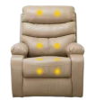 | 适老辅具适配 | 1000
92 | 浴槽 | ZHNJ092 | 盛通健康 | 800 | 800/套 | 浴槽、洗头盆、体位枕、可调节靠背器、卧床饮水杯、便盆、接尿器、移位机等。 |  | 适老辅具适配 | 1000
93 | 洗头盆 | ZHNJ093 | 盛通健康 | 108 | 108/个 | 浴槽、洗头盆、体位枕、可调节靠背器、卧床饮水杯、便盆、接尿器、移位机等。 |  | 适老辅具适配 | 1000
94 | 体位枕 | ZHNJ094 | 盛通健康 | 160 | 160/个 | 浴槽、洗头盆、体位枕、可调节靠背器、卧床饮水杯、便盆、接尿器、移位机等。 |  | 适老辅具适配 | 1000
95 | 可调节靠背器 | ZHNJ095 | 盛通健康 | 200 | 200/个 | 浴槽、洗头盆、体位枕、可调节靠背器、卧床饮水杯、便盆、接尿器、移位机等。 | 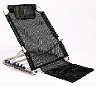 | 适老辅具适配 | 1000
96 | 卧床饮水杯 | ZHNJ096 | 盛通健康 | 75 | 75/个 | 浴槽、洗头盆、体位枕、可调节靠背器、卧床饮水杯、便盆、接尿器、移位机等。 | 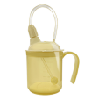 | 适老辅具适配 | 1000
97 | 便盆 | ZHNJ097 | 粤康 | 30 | 30/个 | 浴槽、洗头盆、体位枕、可调节靠背器、卧床饮水杯、便盆、接尿器、移位机等。 | 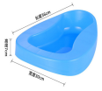 | 适老辅具适配 | 1000
98 | 接尿器 | ZHNJ098 | 盛通健康 | 30 | 30/个 | 浴槽、洗头盆、体位枕、可调节靠背器、卧床饮水杯、便盆、接尿器、移位机等。 | 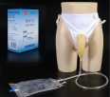 | 适老辅具适配 | 1000
99 | 大小便智能护理机器人定制纸尿裤 | ZHNJ099 | 芯之愿 | 15 | 15/个 | 定制纸尿裤，吸收强、防反渗、贴合舒适、智能适配，为使 用者提供干爽舒适护理体验。 | 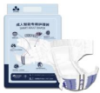 | 适老辅具适配 | 1000
100 | 成人智能专用护理裤 | ZHNJ100 | 芯之愿 | 1200 | 1200/个 | 智能感应尿湿报警，配合报警器使用，一次性使用产品。采 用高分子防臭材料、防漏透气底膜、海量吸收、瞬间锁水、 舒适干爽。 |  | 适老辅具适配 | 1000
101 | 爬楼机 | ZHNJ101 | 瑞之泰 | 5800 | 5800/辆 | 1、供医院、急救中心、消防、紧急救护、家庭上下楼梯使 用。2、本楼梯担架主要使用高层建筑上下楼梯转移病人、老人、孕妇等。3、只需一个人就能进行操作使用。4、独特的履带结构。担架下楼梯时方便安全。5、担架共设4个轮子，方便于在地面的移动。 | 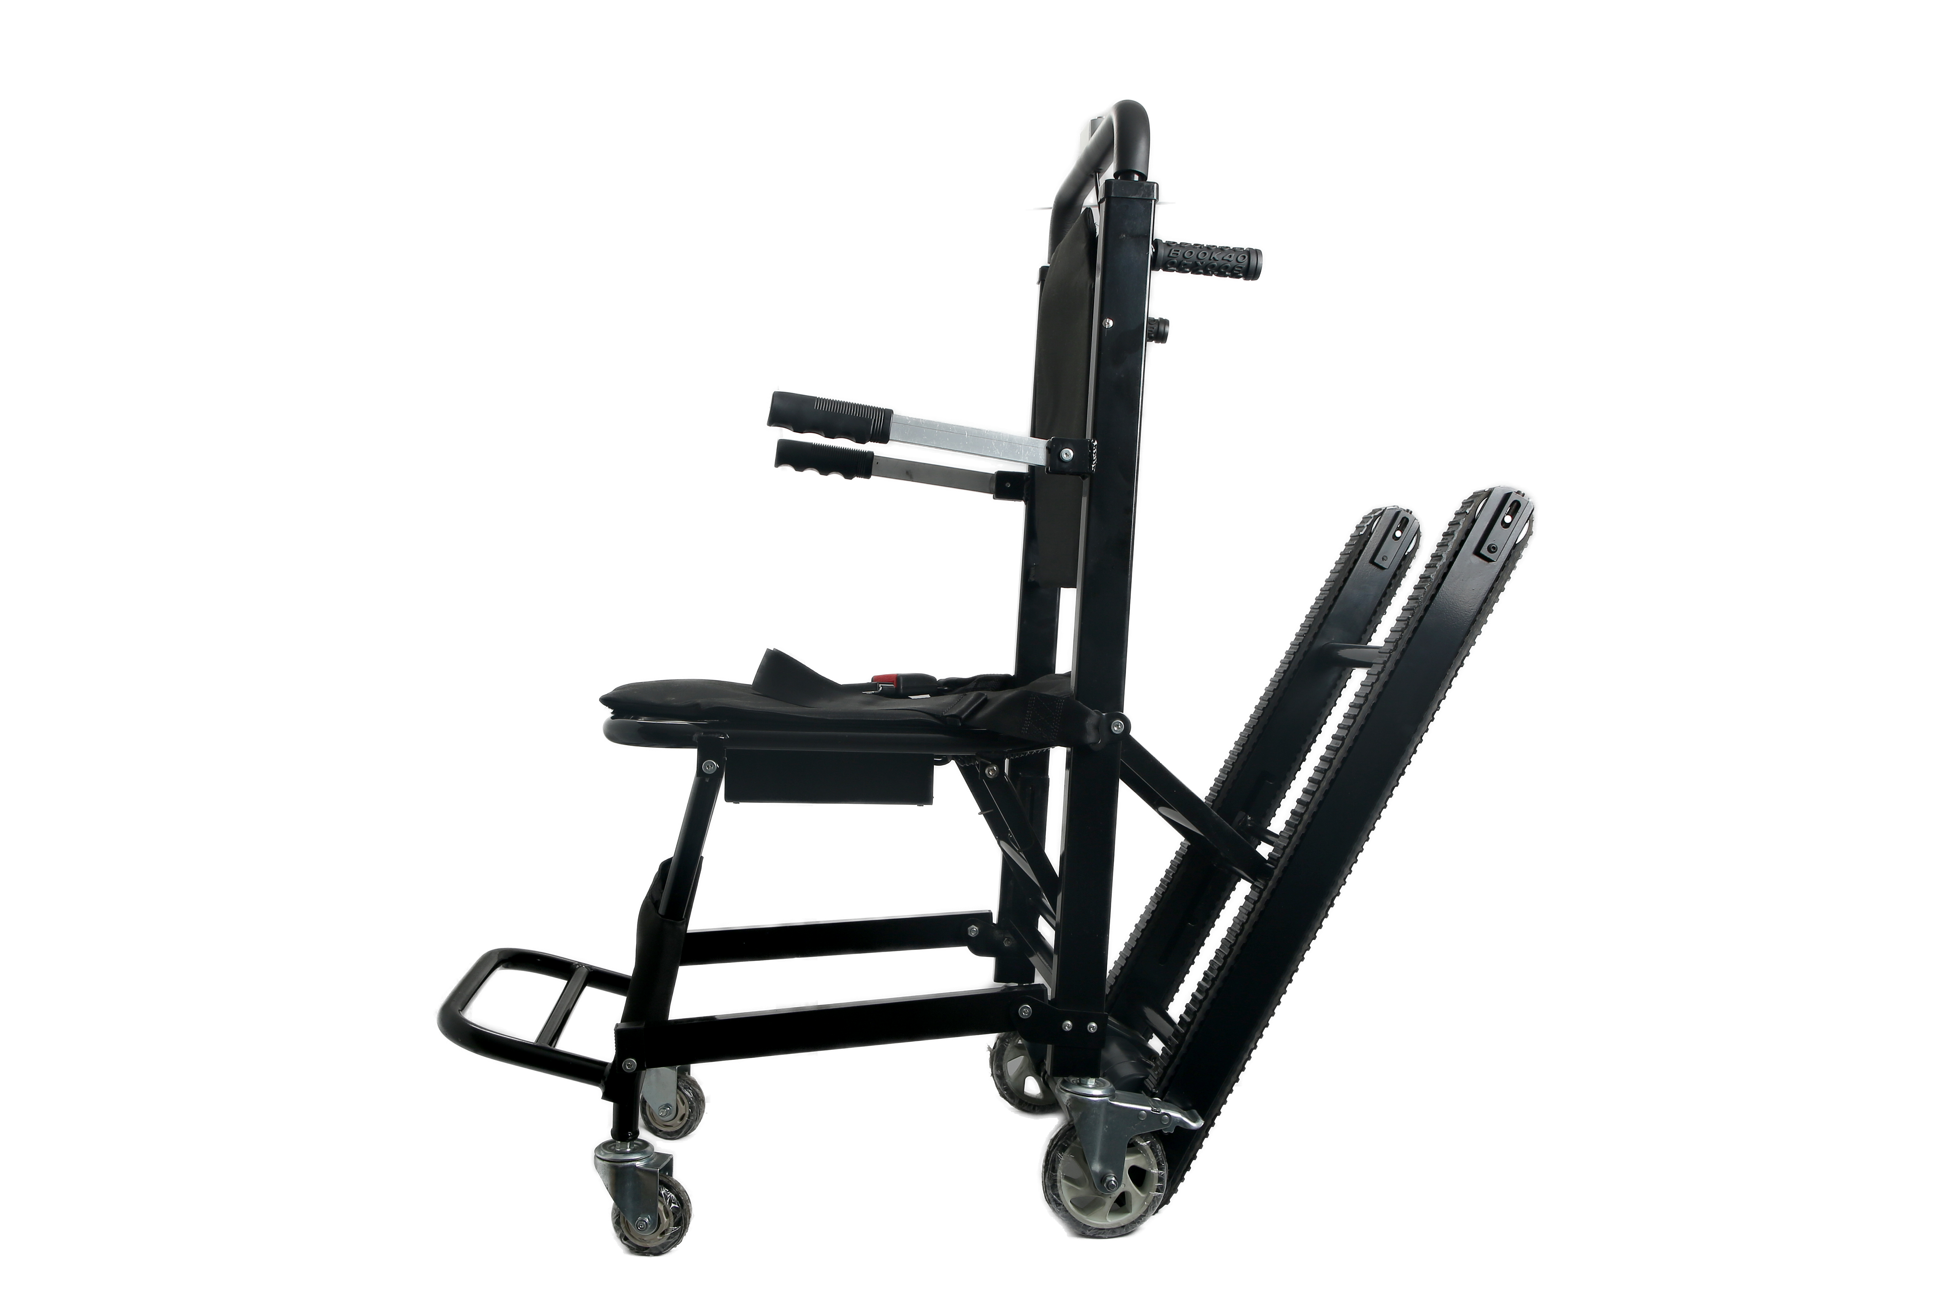 | 适老辅具适配 | 1000

